cover
 |  |  | 1
LOCATION SYSTEM of The REMAN

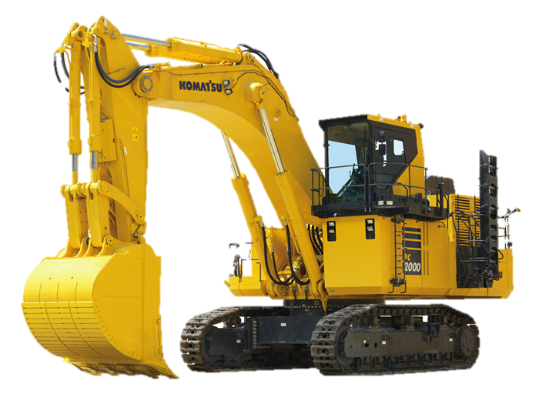
・出荷・出庫

・出荷リスト

・在庫検索

5/13/25 | No Update Data | 2
5/13/25 | No Update Data | 2

出荷貼り付け
出荷
clear
出荷日 | 管理№ | 機種 | 部位 | 区分 | 品番 | 在庫引当 | 出荷後在庫本数 | KEY | ロケーション | sn | 結果
2026-03-31 | KR-4038 | PC78US-10 | BK | シリンダAss’y | 707000y170ez | 2/20納品残3 |  | 707000Y170EZ2026031100000000634W1 | XR.3.6 | 634W1 | 済 | 当日納入分を出荷処理をする場合は、刻印の若い番号から出庫指示すること
 |  |  |  |  |  |  |  |  |  |  |  | →リマン棟にて当日出荷する刻印を先行で把握するため

コンサイメントの出荷管理番号 山口コンサイメント230101-1 例 23年01月01日ハイフォン出荷本数 品保・生産部渡し 品保250101-1 生産部250101-1

